项目成员
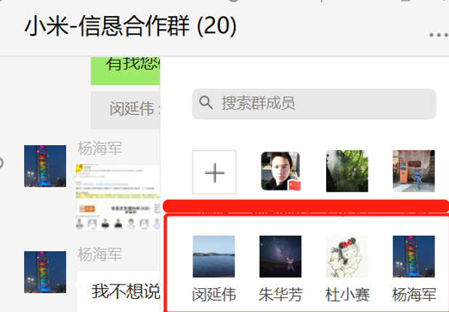
小米TEAM联系方式
Item | 部门 | 职责 | 联系人 | 手机 | 固定电话 | 备注 | 邮箱
1 | 小米硬件研发 | 硬件研发 | 杜小赛 | 15997432037 | NA | 研发/测试相关事宜 | duxiaosai@xiaomi.com
2 | 小米硬件研发 | 硬件质量 | 闵延伟 | 13413140501 | NA | 供应商管理，流程/文件确认 | minyanwei@xiaomi.com
3 | 小米硬件研发 | 硬件质量 | 朱华芳 | 18327086899 | NA | 封样相关 | zhuhuafang@xiaomi.com
4 | 小米供应链 | 供应链 | 杨海军 |  | NA | 订单/集采物料相关 | yanghaijun@xiaomi.com

